docu_1
스테이지 시스템 기획서 - 1

 | 문서 소개
 | 해당 문서는 "스테이지" 에 대한 전체적인 개념을 정의하고, 1차 프로토타입에 사용하게 될 스테이지 정보를 서술한다.

 | 기획 의도
 | 구글 api의 기술적 한계로 유저가 스스로 선택하는 방식에는 변수 제어가 힘들기 때문에 개발자가 경로를 지정할 수 있는 스테이지 형식을 채용

 | 정의
 | 1. 개념
 |  | 스토리모드의 주축인 "챕터"의 핵심 구성 요소. 챕터 해금조건의 가장 중요한 조건이기도 하다.
 |  | 하나의 스테이지는 최소 시작 지점 하나, 목표 지점 둘로 구성되어 있다
 |  | 목표 지점은 기획 상황에 따라 더 추가될 수 있다.

 |  | 시작 지점: 데이트(스테이지)를 시작하는 건물 혹은 공간, 해당 지점 8M 안에 플레이어가 있어야 스토리 모드를 정식으로 시작할 수 있다.
 |  | 목표 지점: 건물형, 경로 이동형 상호작용이 이루어지는 건물 혹은 공간
 |  | ㄴ 기획에 따라 시작 지점이 목표 지점의 역할도 동시에 충족할 수 있다.
 | 2. 진입 방식
 |  | a. 메인 화면 UI 中 "챕터" 클릭 - 해금된 챕터 진입
 |  | b. 챕터 내 스테이지 자유 선택
 |  | c. 지도 출력 후 플레이 진행
 | 3. 클리어 조건
 |  | 스테이지 내에 존재하는 모든 상호작용을 순서대로 진행하기
 | 4. 클리어 보상
 |  | 코인
 | 5. 기본 규칙
 |  | a. 클리어 조건을 달성하면 스테이지 종료(Game Clear)
 |  | b. 경로/시야를 일정 시간&범위 이탈 시 스테이지 종료(Game Over)
 |  | c. 한 번 클리어 한 스테이지에서는 플레이를 할 수 있지만 이미 호감도를 획득한 지정 지점에서는 더 이상 호감도 획득 불가능
 | 6. 구성
 |  | 건물들이 구성을 이루어 스테이지가 되고, 그 스테이지가 모여서 챕터가 된다. 아래 예시 그림 참고
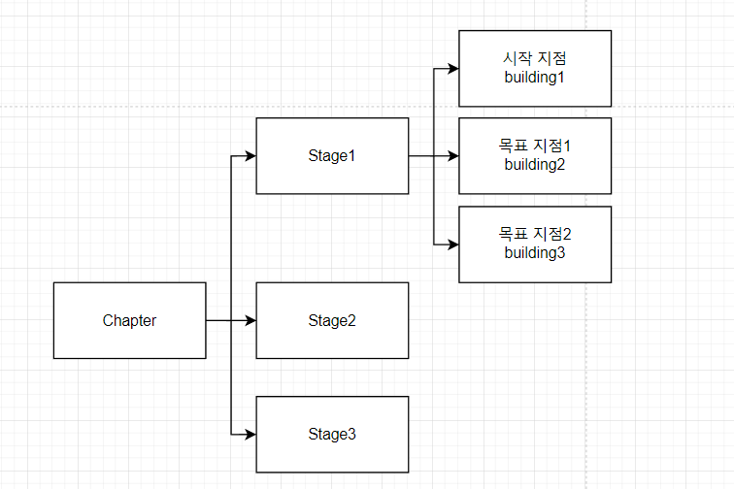

진입 방식
지점(bulidng): 플레이순 대로 해방
스테이지: 자유 선택 가능
챕터: 개방 조건 달성 시 선택 가능

 | sheet 설명

 | ▶ 개요
 |  | sheet명 |  | 소개
 |  | docu_1 |  | "스테이지" 에 대한 기획의도 및 전체적인 시스템적 개념을 정의하고, 해당 문서에 대한 sheet 및 칼럼 설명을 진행한다
 |  | docu_2 |  | 매 "스테이지" 에 대한 컨셉, 스토리, 플로우를 정리한 기획서. 현재 1차 프로토타입까지만 갱신한 상태.
 |  | stage |  | 스테이지에 필요한 내용을 칼럼 형식으로 정리한 시스템 기획서. 이벤트가 포함되어 있다.
 |  | date |  | 상호작용, 돌발 이벤트에 필요한 내용을 칼럼 형식으로 정리한 시스템 기획서. 이벤트 탸입 정의와 타입에 따른 정보가 포함되어 있다
 |  | char |  | 상황별 필요한 캐릭터 대사, 모션, 표정을 칼럼 형식으로 정리한 시스템 기획서.

 | ▶ 세부 설명
 |  | sheet명 | 칼럼명 |  | 자료형 | 칼럼 설명
 |  | stage | stageID |  | int | stage 인덱스를 순서대로 기입한다
 |  |  | dateID |  | int | "event" sheet 中 ID 항목을 기입한다. 스테이지 내 event 발생 순서대로 기재한다.
 |  | date | miniMap |  | bool | 미니맵에 표시 되는지 아닌지 판단한다.
 |  |  |  |  |  | T = 미니맵 표시 / F = 미니맵 비표시
 |  |  | dateType |  | int | 건물 or 경로 이동 상호작용의 유형을 기입한다.
 |  |  |  |  |  | 1= 취향 맞추기 / 2 = 방명록 / 3= 특별 VPS 이벤트 / 4= 캐릭터와 대화
 |  |  | e_location_X/Y |  | float | 이벤트가 발생하는 좌표 X,Y 를 기입한다
 |  |  | buildingName |  | string | 건물 실제 정보 中 한글 이름을 기입한다
 |  |  | address |  | string | 건물 실제 주소를 기입한다
 |  |  | start_charID |  | int | "char"sheet 중 ID 항목을 기입한다
 |  |  |  |  |  | 상호작용/이벤트가 시작했을 때 출력되는 캐릭터 대사/표정/모션을 지정한다
 |  |  | end_charID |  | int | "char"sheet 중 ID 항목을 기입한다
 |  |  |  |  |  | 상호작용/이벤트가 끝났을 때 출력되는 캐릭터 대사/표정/모션을 지정한다
 |  |  | choose_1 |  | string | 첫번째 선택지 명을 기입한다.
 |  |  | choose_1_3D |  | string | 첫번째 선택지의 3D GUI 에셋 파일명을 기입한다 / 파일명: ???
 |  |  | choose_1_Type |  | int | 첫번째 선택지에 대한 하나의 취향 Type을 기재한다
 |  |  |  |  |  | ㄴ 1 = Like / 2 = Hate
 |  |  | choose1_charID |  | int | "char"sheet 중 ID 항목을 기입한다
 |  |  |  |  |  | 플레이어가 첫번째 선택지를 선택했을 때 출력되는 캐릭터 대사/표정/모션을 지정한다
 |  |  | good_charID |  | int | "char"sheet 중 ID 항목을 기입한다. dateType2(방명록 이벤트) 성공 시 출력 되는 캐릭터 대사/표정/모션을 지정한다
 |  |  | bad_charID |  | int | "char"sheet 중 ID 항목을 기입한다. dateType2(방명록 이벤트) 실패 시 출력 되는 캐릭터 대사/표정/모션을 지정한다
 |  |  | date_3_charID |  | int | dateType3(특별 VPS 이벤트) 가 활성화 될 때 10초 동안 출력되는 캐릭터 대사를 지정한다
 |  |  | choose_1_Text |  | int | dateType2(캐릭터 대화) 가 활성화 될 때 첫번째 선택지의 텍스트 내용을 기입한다.
 |  | char | charID |  | int | char 인덱스를 순서대로 기입한다
 |  |  | 화자 |  | bool | 대사를 진행하는 주체를 기입한다
 |  |  |  |  |  | T= 플레이어 / F = 하나
 |  |  | 대사 |  | string | 캐릭터 기본 대사를 기입한다
 |  |  | 표정 |  | string | 캐릭터 표정 파일명을 기입한다(현재 보류 중)
 |  |  | 모션 |  | string | 캐릭터 모션 파일명을 기입한다(현재 보류 중)
 |  |  | * 표정과 모션 칼럼 같은 경우 향후 캐릭터 표정, 모션 기획에 따라 사라지거나 추가될 수 있음
 |  |  | * 공백란은 없음을 뜻함

docu_2
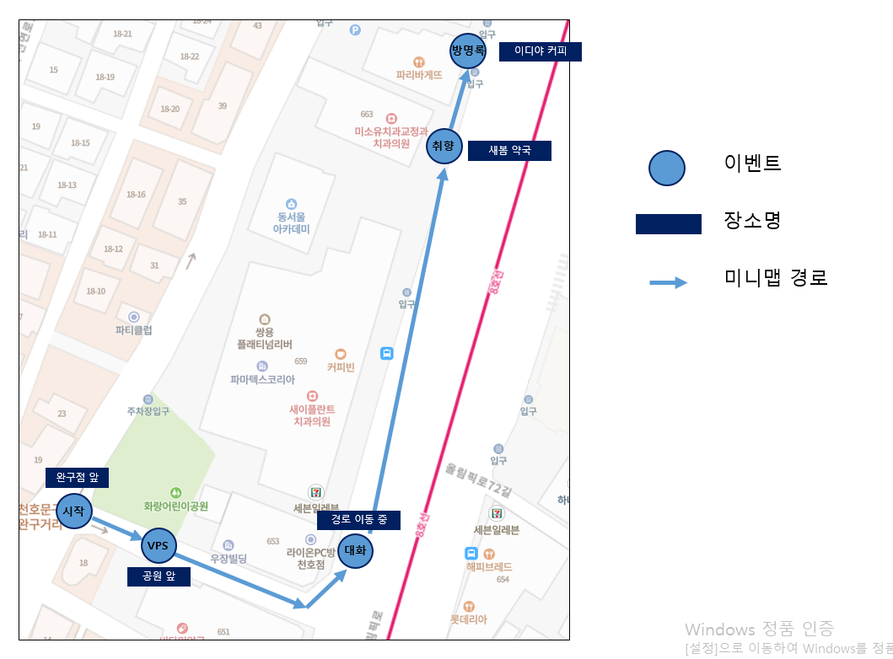
스테이지 시스템 기획서 - 2

 | stage 0
 | ▶ 컨셉
 |  | 속을 알 수 없는 하나와의 첫 데이트. 튜토리얼로 플레이어에게 모든 기능을 체험시켜줌.
 | ▶ 스토리
 |  | 모쏠인 나, 그리고 왜 나와 사귀어주는지 모르겠는 하나. 연애는 처음인데 잘 할 수 있을까? 하나의 기분을 잘 맞춰서 오늘 데이트를 성공하고 싶어!
 | ▶ 진행 플로우
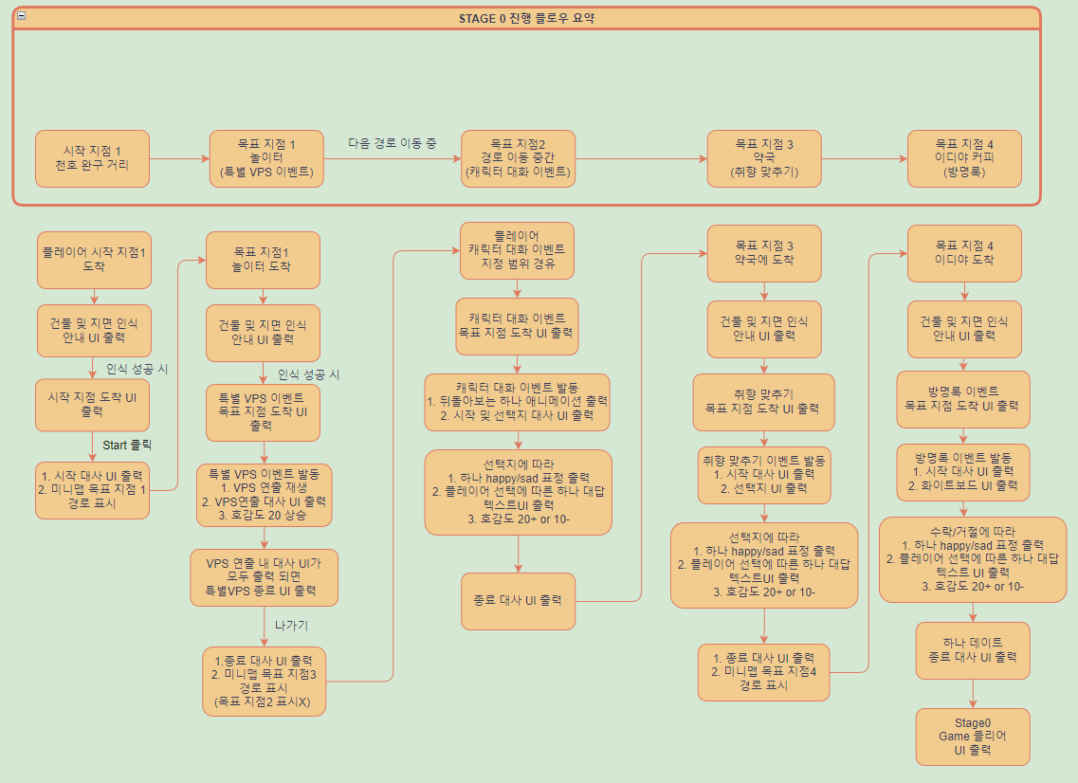

 | ▶ 미니맵 경로 설명

